Emisiones
Emisiones
Calefaccion | Refrigeracion | ACS | TOTAL
22.1 | 0.6 | 9.8 | 32.5
68% | 2% | 30%

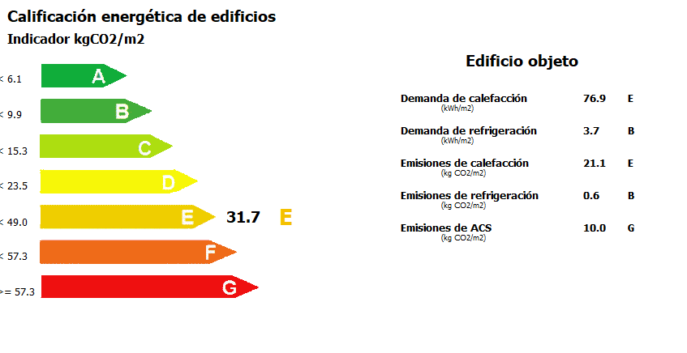
% reducción EPNR | % reduccion demanda calefacción
30% | 44.1%
45% | 66.2%
60% | 88.2%

Envolvente - Ventilación
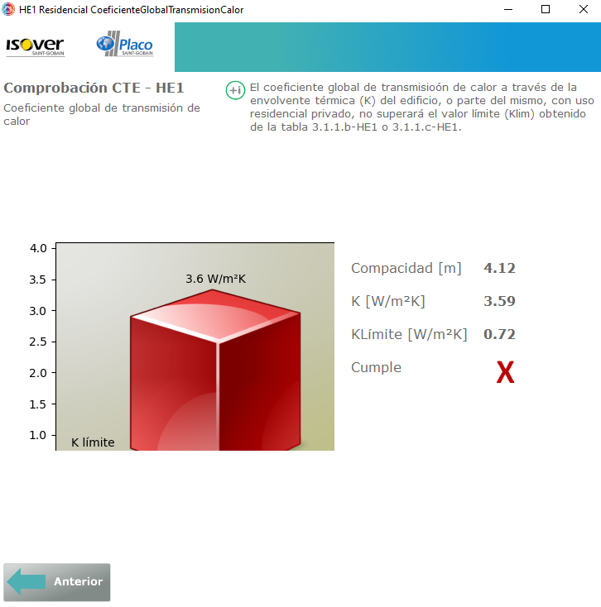
ACH | Altura | hVE/m2-planta
0.5 | 2.5 | 0.42

Kglobal | Compacidad | kGlobal/m2 | % peso demanda calefaccion asociado a envolvente | Factor reductor de la Kglobal | Intervalo esperado del Ahorro Demanda
1 | 4.12 | 0.6067961165 | 59% | 0.1 | 53.2% | 90.0%

Kglobal | Compacidad [m] | kGlobal/m2 | % peso demanda calefaccion asociado a envolvente
1 | 0.25 | 10.00 | 96%
1 | 0.5 | 5.00 | 92%
1 | 0.75 | 3.33 | 89%
1 | 1 | 2.50 | 86%
1 | 1.25 | 2.00 | 83%
1 | 1.5 | 1.67 | 80%
1 | 1.75 | 1.43 | 77%
1 | 2 | 1.25 | 75%
1 | 2.25 | 1.11 | 73%
1 | 2.5 | 1.00 | 70%
1 | 2.75 | 0.91 | 68%
1 | 3 | 0.83 | 66%
1 | 3.25 | 0.77 | 65%
1 | 3.5 | 0.71 | 63%
1 | 3.75 | 0.67 | 61%
1 | 4 | 0.63 | 60%
1 | 4.25 | 0.59 | 58%
1 | 4.5 | 0.56 | 57%

